ゲーム画面
ゲーム画面

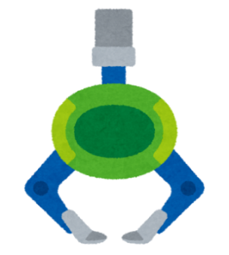
 | 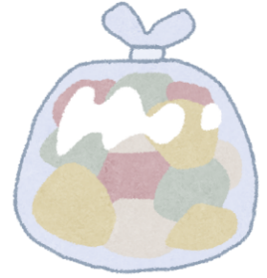 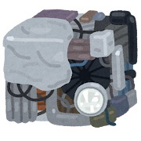  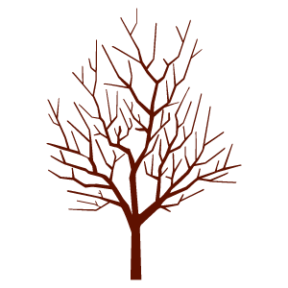 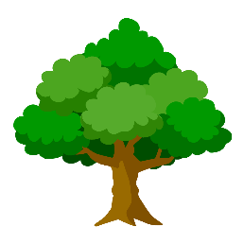 | 画面中央がゲームのメイン ゴミが中央から溢れ出したらゲームオーバー

 |  | ゴミは鉄くずと生ごみの二種類がある 鉄くずは画面左に生ごみは画面右に仕分ける

 |  | きちんと仕分けられるとゲージが増え、 仕分け間違えるとゲージが減る。 ゲージがマックスまで溜まるとゲームクリア

操作方法
操作方法

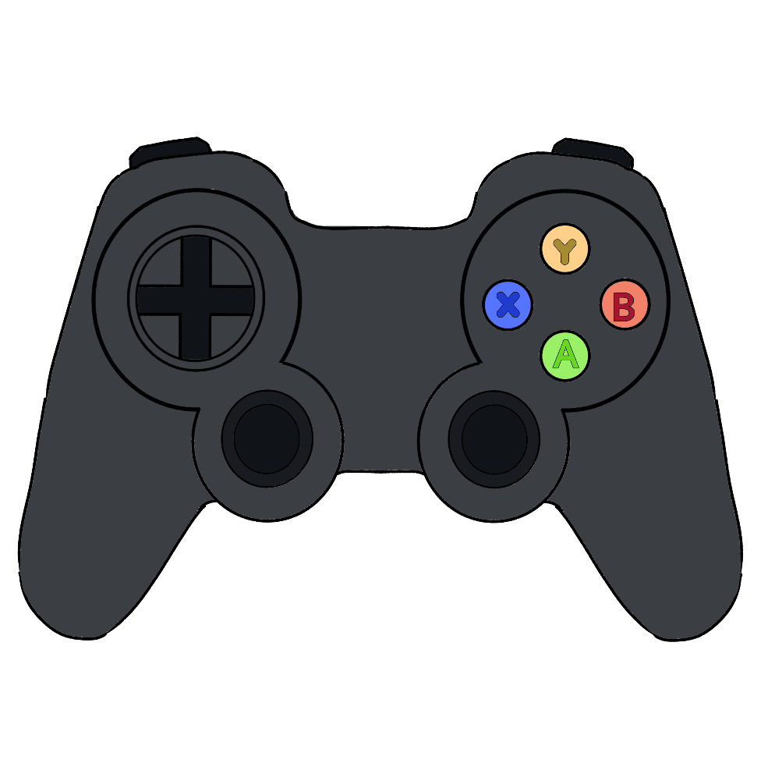

 | 十字(左右) | アームの下降位置調整

 | Ａボタン | アームの下降

 | Ｘボタン | プレス機作動

